Cat_conceptos
PIR-FCM F001

 | CATÁLOGO DE CONCEPTOS (CdC)
Innovación para tu vida Material Mano de Obra
REF: |  |  | SERVICIO: | Refrigeración
PROYECTO: | Suministro de refacciones para puesta en marcha de chiller identificado como enfria 51 |  | REALIZÓ: | FCM3/Erik Pichardo
DESCRIPCIÓN: | Suministro de refacciones necesarias para puesta en marcha enfria 51 |  | VoBo.: | FCM3/Ricardo Talavera

UBICACIÓN: | Tl-101 Tanque elevado |  | FECHA: | 2018-10-03
OBJETIVO: | Puesta en marcha de enfria 51 para contar con equipo de soporte para lineas
No. | CONCEPTO | CONTRATISTA:
 |  | CANT. | UNID. | P. UNIT. | TOTAL
1 | Motor: Suministro de motor condensador marca FMV LAMEL, TYPE: TF040W04, REF.No. 018728, 230/400 V, 50/60 Hz., 0.70/0.40 AMPERES | 1.00 | Pzs. |  | $ 0.00

SUBTOTAL |  | $ 0.00
IVA |  | $ 0.00
TOTAL |  | $ 0.00
EPP RECOMENDADO: Conforme a Programa de Seguridad de Contratistas de TlP
Requerimientos de Obra Civil y/o Arquitectura:
N/A
Requerimientos Eléctricos:
N/A
Requerimientos Hidráulicos o Neumáticos
N/A
COMENTARIOS ADICIONALES:
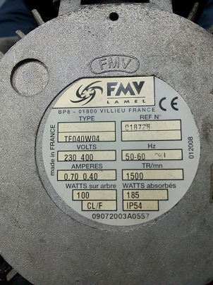

CROQUIS DE LOCALIZACIÓN:
N/A
Personal de contacto en FCM (nombre, correo, teléfono):
Pichardo Mendoza Erik (TlP/FCM3) Ext. 3319
Talavera Armas Ricardo (TlP/FCM3) Ext. 3133

 |  | Pichardo M. Erik |  | Talavera A. Ricardo
 |  | Realizó |  | Revisó

